SALARIS NOU CONVENI
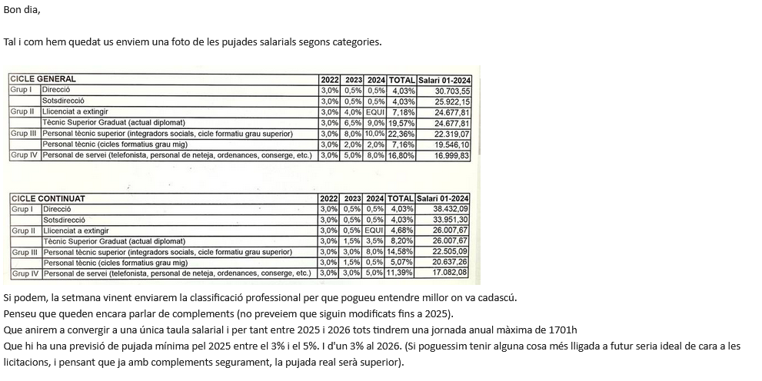

 |  | CONVENI
 |  | 2018
 |  | salari anual |  |  |  |  |  |  |  |  |  |  |  |  |  |  |  |  |  |  |  |  |  |  |  |  |  |  | GRUP I | DIRECCIÓ
GRUP | Perfil professional | CICLE GENERAL |  |  |  |  |  |  |  |  |  |  |  |  |  |  |  |  |  |  |  |  |  |  |  |  |  |  |  | SUPOSITS |  | INICI PRESTACIÓ 2023-2026 |  |  |  | 4 ANUALITATS
A | DIRECCIÓ | 29,513.40 €
B | SOTSDIRECCIÓ.COMANDAMENTS INTERMEDIS | 24,917.34 € |  |  |  |  |  |  |  |  |  |  |  |  |  |  |  |  |  |  |  |  |  |  |  |  |  |  |  | ANUALITAT | Columna2 | increment | PAGAMENT | COST | diferencia | SUPOSIT increment % | font | referència
C | LLICENCIATS | 23,023.84 € |  |  |  |  |  |  |  |  |  |  |  |  |  |  |  |  |  |  |  |  |  |  |  |  |  |  |  |  |  | 0 | 1,000 | 1,000 | 0.00 | 0
C | DIPLOMATS | 20,639.22 € |  |  |  |  |  |  |  |  |  |  |  |  |  |  |  |  |  |  |  |  |  |  |  |  |  |  |  | 2,023 |  | 7.63% | 1,076.30 € | 1,050.00 € | 26.30 | 5.00% | Proposta CCOO
C | PERSONAL QUALIFICAT | 18,239.90 € |  |  |  |  |  |  |  |  |  |  |  |  |  |  |  |  |  |  |  |  |  |  |  |  |  |  |  | 2,024 |  |  | 1,076.30 € | 1,102.50 € | -26.20 | 5.00% | Proposta CCOO
D | ADMINISTRACIÓ I SERVEIS | 14,554.40 € |  |  |  |  |  |  |  |  |  |  |  |  |  |  |  |  |  |  |  |  |  |  |  |  |  |  |  | total |  |  | 2,152.60 € | 2,152.50 € | 0.100 | FALSE

 |  | SMI 2023
 |  | 15,120.00 € |  |  |  |  |  |  |  |  |  |  |  |  |  |  |  |  |  |  |  |  |  |  |  |  |  |  | GRUP I | DIRECCIÓ
 |  |  |  |  |  |  |  |  |  |  |  |  |  |  |  |  |  |  |  |  |  |  |  |  |  |  |  |  |  | SUPOSITS |  | INICI PRESTACIÓ 2023-2026 |  |  |  | 4 ANUALITATS

 |  | CONVENI 2018-2021 | CONVENI 2023-2026 |  |  |  |  |  |  |  |  |  |  |  |  |  |  |  |  |  |  |  |  |  |  |  |  |  |  | ANUALITAT | Columna2 | increment | PAGAMENT | COST | diferencia | SUPOSIT increment % | font | referència
 |  |  |  |  |  |  |  |  |  |  |  |  |  |  |  |  |  |  |  |  |  |  |  |  |  |  |  |  |  |  |  | 0 | 1,103 | 1,103 | 0.00 | 0
 |  |  | CICLE GENERAL |  |  |  |  |  |  |  |  |  |  |  |  |  |  |  |  |  |  |  |  |  |  |  |  |  |  | 2,025 |  | 3.05% | 1,136.64 € | 1,136.09 € | 0.55 | 3.00% | Proposta CCOO
 |  | salari anual |  | DE LES TAULES DEL NOU CONVENI | CALCULAT EN FUNCIO DE LES DADES DE LA TAULA | DE LES TAULES DEL NOU CONVENI | CALCULAT EN FUNCIO DE LES DADES DE LA TAULA | DE LES TAULES DEL NOU CONVENI | CALCULAT EN FUNCIO DE LES DADES DE LA TAULA | COMPROVACIÓ |  | No inferior al 5% |  | No inferior al 5% |  | 3% ESTIMACIÓ DPQI |  |  |  |  |  |  |  |  |  |  |  |  |  | 2,026 |  |  | 1,136.64 € | 1,136.09 € | 0.55 | 0.00% | Proposta CCOO
GRUP | Perfil professional | CICLE GENERAL | inc.% | 2022 | inc.% | 2023 | inc.% | 2024 |  | TAULA CCOO | comprovació | inc.% | 2025 | inc.% | 2026 | inc.% | 2027 |  |  |  |  |  |  |  |  |  |  |  |  | 2,027 |  |  | 1,136.64 € | 1,136.09 € | 0.55 | 0.00% | ESTIMACIÓ
I | DIRECCIÓ | 29,513.40 € | 3.00% | 30,398.76 € | 0.50% | 30,550.80 € | 0.50% | 30,703.54 € | 4.03% | 30,703.55 € | FALSE | 5.00% | 32,238.72 € | 5.00% | 33,850.66 € | 3.00% | 34,866.18 € | DIRECCIÓ |  |  |  |  |  |  |  |  |  |  |  | total |  |  | 3,409.92 € | 3,408.27 € | 1.650 | FALSE
 | SOTSDIRECCIÓ | 24,917.34 € | 3.00% | 25,664.80 € | 0.50% | 25,793.18 € | 0.50% | 25,922.12 € | 4.03% | 25,922.15 € | FALSE | 5.00% | 27,218.23 € | 5.00% | 28,579.14 € | 3.00% | 29,436.51 € | SOTSDIRECCIÓ
II | LLICENCIATS (a extingir) | 23,023.84 € | 3.00% | 23,714.60 € | 4.00% | 24,663.10 € | 0.06% | 24,677.80 € | 7.18% | 24,677.81 € | FALSE | 5.00% | 25,911.69 € | 5.00% | 27,207.27 € | 3.00% | 28,023.49 € | LLICENCIATS (a extingir)
 | TECNIC SUPERIOR GRADUAT (actual diplomat) | 20,639.22 € | 3.00% | 21,258.44 € | 6.50% | 22,640.24 € | 9.00% | 24,677.80 € | 19.57% | 24,677.81 € | FALSE | 5.00% | 25,911.69 € | 5.00% | 27,207.27 € | 3.00% | 28,023.49 € | TECNIC SUPERIOR GRADUAT (actual diplomat) |  |  |  |  |  |  |  |  |  |  |  | TOTAL 2 PERIODES |  | 10.680% | 5,562.52 € | 5,560.77 € |  | EL MATEIX RESULTAT FINAL
III | PERSONAL TÈCNIC SUPERIOR (Integradors socials, cicle formatiu de grau superior) | 18,239.90 € | 3.00% | 18,787.16 € | 8.00% | 20,290.06 € | 10.00% | 22,319.08 € | 22.36% | 22,319.07 € | FALSE | 5.00% | 23,435.03 € | 5.00% | 24,606.78 € | 3.00% | 25,344.98 € | PERSONAL TÈCNIC SUPERIOR (Integradors socials, cicle formatiu de grau superior)
 | PERSONAL TÈCNIC (cicle formatiu grau mig) | 18,239.90 € | 3.00% | 18,787.16 € | 2.00% | 19,162.78 € | 2.00% | 19,546.10 € | 7.16% | 19,546.10 € | TRUE | 5.00% | 20,523.41 € | 5.00% | 21,549.58 € | 3.00% | 22,196.07 € | PERSONAL TÈCNIC (cicle formatiu grau mig)
IV | PERSONAL DE SERVEIS (telefonista, personal de neteja,ordenances, conserge, etc) | 14,554.40 € | 3.00% | 14,991.06 € | 5.00% | 15,740.62 € | 8.00% | 16,999.78 € | 16.80% | 16,999.83 € | FALSE | 5.00% | 17,849.77 € | 5.00% | 18,742.26 € | 3.00% | 19,304.53 € | PERSONAL DE SERVEIS (telefonista, personal de neteja,ordenances, conserge, etc)
 |  |  |  |  |  |  |  | SMI INTERPROFESSIONAL 2024
 |  |  |  |  |  |  |  | 15,876.00 €
 |  |  |  | Quadre de comprovació |  |  |  |  |  |  |  |  |  |  |  | GRUP I | DIRECCIÓ
 |  |  |  | SUPOSITS |  | INICI PRESTACIÓ 2023-2026 |  |  |  | 4 ANUALITATS |  |  |  |  |  |  | SUPOSITS |  | INICI PRESTACIÓ 2023-2026 |  |  |  | 4 ANUALITATS |  |  | COMPROVACIÓ

 |  |  |  | ANUALITAT | Columna2 | increment | PAGAMENT | COST | diferencia | SUPOSIT increment % | font | referència |  |  |  |  | ANUALITAT | Columna2 | increment | PAGAMENT | COST | diferencia | SUPOSIT increment % | font | incorpora inc. | 29,513.40 € | 32,347.57 € | 161,737.85 €
 |  |  |  |  |  | 0 | 30,703.55 € | 30,703.55 € | 0.00 | 0 |  |  |  |  |  |  |  |  | 0 | 1,000.00 € | 1,000.00 € | 0.00 | 0
 | 30,551.05 € | 30,989.07 € |  | 2,025 |  | 9.603% | 33,652.01 | 32,238.728 | 1413.28 | 5.00% | Proposta CCOO |  |  |  |  |  | 2,025 |  | 9.603% | 1,096.03 € | 1,050.00 € | 46.03 | 5.00% | Proposta CCOO | 2025 | 30,989.07 €
 | 30,551.05 € | 32,538.52 € |  | 2,026 |  |  | 33,652.01 | 33,850.664 | -198.65 | 5.00% | Proposta CCOO |  |  |  |  |  | 2,026 |  |  | 1,096.03 € | 1,102.50 € | -6.47 | 5.00% | Proposta CCOO | 2026 | 32,538.52 €
 | 30,551.05 € | 33,514.68 € |  | 2,027 |  |  | 33,652.01 | 34,866.184 | -1214.17 | 3.00% | Proposta CCOO |  |  |  |  |  | 2,027 |  |  | 1,096.03 € | 1,135.58 € | -39.55 | 3.00% | ESTIMACIÓ | 2027 | 33,514.68 €
 | 91,653.15 € | 97,042.27 € |  | total |  |  | 100,956.030 | 100,955.576 | 0.460 | FALSE |  |  |  |  |  |  |  |  |  |  |  |  |  |  |  | 33,514.68 €
 |  |  |  |  |  |  |  |  |  |  |  |  |  |  |  |  |  |  |  |  |  |  |  |  |  | 33,514.68 €
 |  |  |  |  |  |  |  |  |  |  |  |  |  |  |  |  | total |  |  | 3,288.09 € | 3,288.08 € | 0.010 | FALSE |  |  | 164,071.63 € |  | FALSE

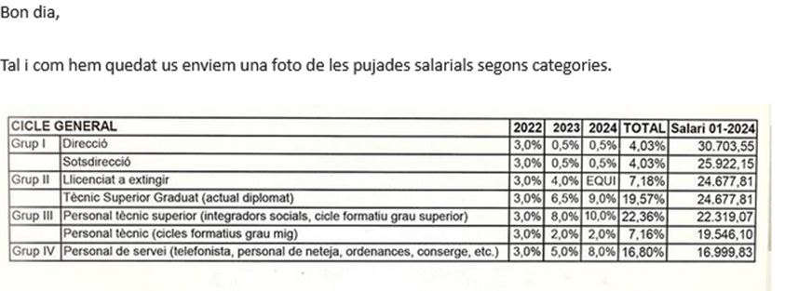
 |  |  |  |  |  |  |  |  |  |  |  |  |  |  |  | GRUP I | SOTSDIRECCIÓ
 |  |  |  |  |  |  |  |  |  |  |  |  |  |  |  |  | SUPOSITS |  | INICI PRESTACIÓ 2023-2026 |  |  |  | 4 ANUALITATS

 |  |  |  |  |  |  |  |  |  |  |  |  |  |  |  |  | ANUALITAT | Columna2 | increment | PAGAMENT | COST | diferencia | SUPOSIT increment % | font | Incorpora inc.
 |  |  |  |  |  |  |  |  |  |  |  |  |  |  |  |  |  |  | 0 | 1,000 | 1,000 | 0.00 | 0
 |  |  |  |  |  |  |  |  |  |  |  |  |  |  |  |  | 2,025 |  | 9.602% | 0.00 | 1,050.000 | 46.02 | 5.00% | Proposta CCOO | 2025
 |  |  |  |  |  |  |  |  |  |  |  |  |  |  |  |  | 2,026 |  |  | 1,096.02 | 1,102.500 | -6.48 | 5.00% | Proposta CCOO | 2026
 |  |  |  |  |  |  |  |  |  |  |  |  |  |  |  |  | 2,027 |  |  | 1,096.02 | 1,135.575 | -39.56 | 3.00% | Proposta CCOO | 2027
 |  |  |  |  |  |  |  |  |  |  |  |  |  |  |  |  | total |  |  | 3,288.060 | 3,288.075 | -0.020 | FALSE

 |  |  |  |  |  |  |  |  |  |  |  |  |  |  |  | GRUP II | LLICENCIATS (a extingir)
 |  |  |  |  |  |  |  |  |  |  |  |  |  |  |  |  | SUPOSITS |  | INICI PRESTACIÓ 2023-2026 |  |  |  | 4 ANUALITATS

 |  |  |  |  |  |  |  |  |  |  |  |  |  |  |  |  | ANUALITAT | Columna2 | increment | PAGAMENT | COST | diferencia | SUPOSIT increment % | font | Incorpora inc.
 |  |  |  |  |  |  |  |  |  |  |  |  |  |  |  |  |  |  | 0 | 1,000.00 € | 1,000.00 € | 0.00 | 0
 |  |  |  |  |  |  |  |  |  |  |  |  |  |  |  |  | 2,025 |  | 9.602% | 1,096.02 | 1,050.000 | 46.02 | 5.00% | Proposta CCOO | 2025
 |  |  |  |  |  |  |  |  |  |  |  |  |  |  |  |  | 2,026 |  |  | 1,096.02 | 1,102.500 | -6.48 | 5.00% | Proposta CCOO | 2026
 |  |  |  |  |  |  |  |  |  |  |  |  |  |  |  |  | 2,027 |  |  | 1,096.02 | 1,135.575 | -39.56 | 3.00% | ESTIMACIÓ | 2027

 |  |  |  |  |  |  |  |  |  |  |  |  |  |  |  |  | total |  |  | 3,288.060 | 3,288.075 | -0.020 | FALSE

 |  |  |  |  |  |  |  |  |  |  |  |  |  |  |  | GRUP II | TECNIC SUPERIOR GRADUAT (actual diplomat)
 |  |  |  |  |  |  |  |  |  |  |  |  |  |  |  |  | SUPOSITS |  | INICI PRESTACIÓ 2023-2026 |  |  |  | 4 ANUALITATS

 |  |  |  |  |  |  |  |  |  |  |  |  |  |  |  |  | ANUALITAT | Columna2 | increment | PAGAMENT | COST | diferencia | SUPOSIT increment % | font | Incorpora inc.
 |  |  |  |  |  |  |  |  |  |  |  |  |  |  |  |  |  |  | 0 | 1,000 | 1,000 | 0.00 | 0
 |  |  |  |  |  |  |  |  |  |  |  |  |  |  |  |  | 2,025 |  | 9.602% | 1,096.02 | 1,050.000 | 46.02 | 5.00% | Proposta CCOO | 2025
 |  |  |  |  |  |  |  |  |  |  |  |  |  |  |  |  | 2,026 |  |  | 1,096.02 | 1,102.500 | -6.48 | 5.00% | Proposta CCOO | 2026
 |  |  |  |  |  |  |  |  |  |  |  |  |  |  |  |  | 2,027 |  |  | 1,096.02 | 1,135.575 | -39.56 | 3.00% | ESTIMACIÓ | 2027

 |  |  |  |  |  |  |  |  |  |  |  |  |  |  |  |  | total |  |  | 3,288.060 | 3,288.075 | -0.020 | FALSE

 |  |  |  |  |  |  |  |  |  |  |  |  |  |  |  | GRUP III | PERSONAL TÈCNIC SUPERIOR (Integradors socials, cicle formatiu de grau superior)
 |  |  |  |  |  |  |  |  |  |  |  |  |  |  |  |  | SUPOSITS |  | INICI PRESTACIÓ 2023-2026 |  |  |  | 4 ANUALITATS

 |  |  |  |  |  |  |  |  |  |  |  |  |  |  |  |  | ANUALITAT | Columna2 | increment | PAGAMENT | COST | diferencia | SUPOSIT increment % | font | Incorpora inc.
 |  |  |  |  |  |  |  |  |  |  |  |  |  |  |  |  |  |  | 0 | 1,000 | 1,000 | 0.00 | 0
 |  |  |  |  |  |  |  |  |  |  |  |  |  |  |  |  | 2,023 |  | 26.915% | 1,269.15 | 1,110.000 | 159.15 | 11.00% | Proposta CCOO | 2022+2023
 |  |  |  |  |  |  |  |  |  |  |  |  |  |  |  |  | 2,024 | (***) |  | 1,269.15 | 1,221.000 | 48.15 | 10.00% | Proposta CCOO | 2024
 |  |  |  |  |  |  |  |  |  |  |  |  |  |  |  |  | 2,025 |  |  | 1,269.15 | 1,282.050 | -12.90 | 5.00% | Proposta CCOO | 2025
 |  |  |  |  |  |  |  |  |  |  |  |  |  |  |  |  | 2,026 |  |  | 1,269.15 | 1,346.153 | -77.00 | 5.00% | Proposta CCOO | 2026
 |  |  |  |  |  |  |  |  |  |  |  |  |  |  |  |  | 2,027 |  |  | 1,269.15 | 1,386.538 | -117.39 | 3.00% | ESTIMACIÓ | 2027
 |  |  |  |  |  |  |  |  |  |  |  |  |  |  |  |  | total |  |  | 6,345.750 | 6,345.741 | 0.010 | FALSE

 |  |  |  |  |  |  |  |  |  |  |  |  |  |  |  | GRUP III | PERSONAL TÈCNIC (cicle formatiu grau mig)
 |  |  |  |  |  |  |  |  |  |  |  |  |  |  |  |  | SUPOSITS |  | INICI PRESTACIÓ 2023-2026 |  |  |  | 4 ANUALITATS

 |  |  |  |  |  |  |  |  |  |  |  |  |  |  |  |  | ANUALITAT | Columna2 | increment | PAGAMENT | COST | diferencia | SUPOSIT increment % | font | Incorpora inc.
 |  |  |  |  |  |  |  |  |  |  |  |  |  |  |  |  |  |  | 0 | 1,000 | 1,000 | 0.00 | 0
 |  |  |  |  |  |  |  |  |  |  |  |  |  |  |  |  | 2,025 |  | 9.602% | 1,096.02 | 1,050.000 | 46.02 | 5.00% | Proposta CCOO | 2025
 |  |  |  |  |  |  |  |  |  |  |  |  |  |  |  |  | 2,026 | (***) |  | 1,096.02 | 1,102.500 | -6.48 | 5.00% | Proposta CCOO | 2026
 |  |  |  |  |  |  |  |  |  |  |  |  |  |  |  |  | 2,027 |  |  | 1,096.02 | 1,135.575 | -39.56 | 3.00% | ESTIMACIÓ | 2027

 |  |  |  |  |  |  |  |  |  |  |  |  |  |  |  |  | total |  |  | 3,288.060 | 3,288.075 | -0.020 | FALSE

 |  |  |  |  |  |  |  |  |  |  |  |  |  |  |  | GRUP IV | PERSONAL DE SERVEIS (telefonista, personal de neteja,ordenances, conserge, etc)
 |  |  |  |  |  |  |  |  |  |  |  |  |  |  |  |  | SUPOSITS |  | INICI PRESTACIÓ 2023-2026 |  |  |  | 4 ANUALITATS

 |  |  |  |  |  |  |  |  |  |  |  |  |  |  |  |  | ANUALITAT | Columna2 | increment | PAGAMENT | COST | diferencia | SUPOSIT increment % | font | Incorpora inc.
 |  |  |  |  |  |  |  |  |  |  |  |  |  |  |  |  |  |  | 0 | 1,000 | 1,000 | 0.00 | 0
 |  |  |  |  |  |  |  |  |  |  |  |  |  |  |  |  | 2,023 |  | 21.632% | 1,216.32 | 1,080.000 | 136.32 | 8.00% | Proposta CCOO | 2022+2023
 |  |  |  |  |  |  |  |  |  |  |  |  |  |  |  |  | 2,024 | (***) |  | 1,216.32 | 1,166.400 | 49.92 | 8.00% | Proposta CCOO | 2024
 |  |  |  |  |  |  |  |  |  |  |  |  |  |  |  |  | 2,025 |  |  | 1,216.32 | 1,224.720 | -8.40 | 5.00% | Proposta CCOO | 2025
 |  |  |  |  |  |  |  |  |  |  |  |  |  |  |  |  | 2,026 |  |  | 1,216.32 | 1,285.956 | -69.64 | 5.00% | Proposta CCOO | 2026
 |  |  |  |  |  |  |  |  |  |  |  |  |  |  |  |  | 2,027 |  |  | 1,216.32 | 1,324.535 | -108.22 | 3.00% | ESTIMACIÓ | 2027
 |  |  |  |  |  |  |  |  |  |  |  |  |  |  |  |  | total |  |  | 6,081.600 | 6,081.611 | -0.020 | FALSE

